상품제안서
나빌레라 777 쓰리세븐 라운드 6종 블랙에디션 | 상품코드: F30714

 |  |  |  |  |  |  | 02-412-0044 | www.easy1.co.kr
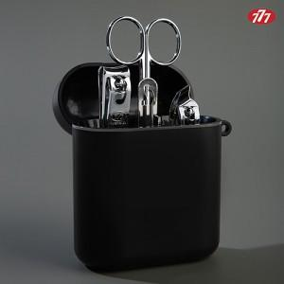

【상세/제작정보】 | <p>100개 이하 40,000원</p><p>택배비(1box 120개) : 4,500원(vat별도)&nbsp;</p>

【인쇄/포장옵션】 | 레이저 / 포장지포장

【공급단가】 | 수량 | 50~ | 100~ | 300~ | 500~ | 1,000~
*VAT별도 | 단가 | 8,850원 | 8,700원 | 8,550원 | 8,400원 | 8,250원

【상품 URL】 | https://easy1.co.kr:443/src/goods_detail.php?gdno=30714

